Hoja1
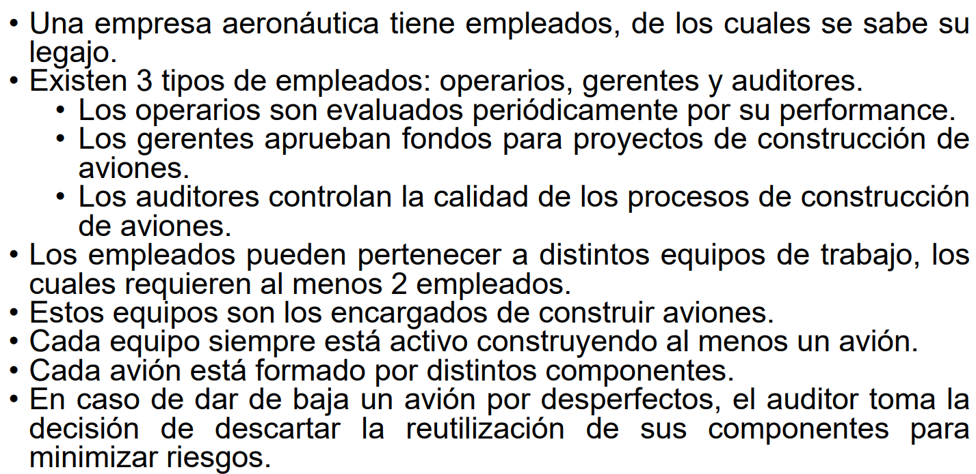
En base al enunciado anterior, identifique los atributos de las entidades reconocidas
Entidad | Atributos
Empleado | legajo (int, único por empleado) | nombre (string) | tipo (enum: Operario, Gerente, Auditor)
Operario | performance (int o float, evaluación del operario)
Gerente | fondos_aprobados (float, total de fondos aprobados)
Auditor | auditorías_realizadas (int, cantidad de auditorías hechas)
Equipo | id_equipo (int, único por equipo) | nombre (string) | cantidad_empleados (int)
Avión | id_avion (int, único por avión) | modelo (string) | estado (string: En construcción, Finalizado, Dado de baja)
Componente | id_componente (int, único por componente) | nombre (string) | tipo (string, tipo de componente) | es_reutilizable (boolean, lo decide un auditor)

En base al enunciado anterior, identifique las relaciones indicando cardinalidad y opcionalidad
Entidad 1 | Relación | Entidad 2 | Cardinalidad (Entidad 1 → Entidad 2) | Cardinalidad (Entidad 2 → Entidad 1) | Opcionalidad
Empleado | pertenece a | Equipo | (1,N) Un empleado está en al menos un equipo | (2,N) Un equipo tiene al menos dos empleados | Obligatorio en ambos sentidos
Equipo | construye | Avión | (1,N) Un equipo construye al menos un avión | (1,1) Un avión solo lo construye un equipo | Obligatorio en ambos sentidos
Avión | está compuesto por | Componente | (1,N) Un avión tiene varios componentes | (1,1) Un componente pertenece a un solo avión | Obligatorio en ambos sentidos
Auditor | evalúa | Avión | (0,N) Un auditor puede evaluar muchos aviones, pero no es obligatorio | (0,1) Un avión puede ser evaluado o no | Opcional para ambos
Auditor | decide reutilización | Componente | (0,N) Un auditor puede decidir sobre varios componentes | (0,1) Un componente puede o no ser revisado | Opcional para ambos

